产品检测要求
SK-4-JS-059_V00_20240124
产 品 检 测 要 求
产品名称 |  | 产品型号 | ERP号 |  | 文件编号 | 版本号
方向盘娱乐开关总成 |  | AP4ER-18/18A/18B-00 | 210201A0001027/210201A0001029/210201A0001028 |  | JC-AP4ER-18 | A0
类别 | 检验项 | 技术要求 | 特殊特性标识 | 检测要求/补充说明 |  | 备注
外观检测 | 外观 | 整洁，表面平滑，无斑痕、划伤、缺损等缺陷 |  | 目测
 | 开关标签 | 清晰、端正，信息内容准确，与图纸一致 |  | 目测，检验与图纸定义一致
 | 连接件 | 平滑，无毛刺，无锈蚀、残缺、破损 |  | 目测
 | 开关符号 | 镭雕清晰，与标准图标一致 |  | 目测
 | 色差检测 | 开关总成外观字符/电镀/喷漆件色差与样件一致 |  | 色差值△E≤1
 | 开关间隙 | 开关内部间隙符合图纸 |  | 参考图纸检测
尺寸检查 | （IC）配合尺寸 | 10±0.1，0.69±0.1，4.2±0.1，2.4±0.1，6.3±0.1，6.4±0.1，4.66±0.1，2.3±0.1，5.7±0.1，15±0.1，10±0.1，0.69±0.1，4.2±0.1，2.4±0.1，6.3±0.1，6.4±0.1，4.66±0.1，2.3±0.1，5.7±0.1，15±0.1 | IC | 测量
 | 外形尺寸 | 81.68±0.5，66.87±0.5，81.68±0.5，66.87±0.5 |  | 测量
机械性能 | 操纵性 | 按动按钮，弹跳灵活无卡滞 |  | 手感
 | 装配性 | 开关装配完整，无缺件，各部件装配到位牢靠。 |  | 目测、手感
 | 机械操作力 | 拨钮/拨杆拨动操作力：（2±0.6）N，拨钮下压操作力7±2.5N | IC | 测量、手感
 | 行程与角度 | 拨钮/拨杆拨动接通行程：10°±2°，拨钮/拨杆拨动最大行程：13°±2°，拨钮下压接通行程0.9mm±0.3mm | IC | 测量行程 转换高度形成，按测试点测量（详见图纸）
电器性能检测 | 零件号回读 | 发送零件号查询请求后，开关回复零件号 |  | 1.主机点模拟器发送零件号查询指令：0x3C 0x04 0x03 0x22 0xF0 0x02 0xFF 0xFF 0xFF 2.主节点模拟器发送3D帧头，查看零件号回读信息：0x3D: 04 10 07 62 F0 02 XX XX 0x3D: 04 21 XX XX FF FF FF FF（其中XX XX XX XX表示客户零件号）
 | 硬件版本回读 | 发送硬件版本查询请求后，开关回复硬件版本号 |  | 1.主机点模拟器发送硬件号查询指令：0x3C 0x04 0x03 0x22 0xF0 0x09 0xFF 0xFF 0xFF 2.主机点模拟器发送3D帧头，查看硬件版本回读信息：0x3D: 04 06 62 F0 09 XX XX FF （XX：表示硬件版本号，第一个XX表示硬件主版本，第二个XX表示硬件子版本）
 | 软件版本回读 | 发送软件版本查询请求后，开关回复软件版本号 |  | 1.主机点模拟器发送软件版本回读指令：0x3C 0x04 0x03 0x22 0xF0 0x06 0xFF 0xFF 0xFF 2.主机点模拟器发送3D帧头，查看软件版本回读信息：0x3D: 04 06 62 F0 06 XX XX XX （XX:表示软件版本号，第一个XX表示是否量产，1：量产，0：没量产；第二个XX表示软件主版本号；第三个XX表示软件子版本号）
 | 低压C模式上电 | 负载控制功能、通讯功能均被禁止； |  | 1.设置VBAT=5.5V； 2, 无大灯调节功能 3，无背光功能 4, 操作开关按键，无按键报文发出
 | 低压B模式上电 | 所有功能负载控制功能被禁止,通讯功能保持正常； |  | 1.设置VBAT=８V； 2, 无大灯调节功能 3，无背光功能 4. 操作开关按键，按键报文发0
 | A模式上电 | 所有功能（包括负载控制、通讯）均允许正常工作； |  | 1.设置VBAT=１２V； 2, 有大灯调节功能 3，有背光功能 4. 操作开关按键，按键报文正确发出
 | 高压B模式上电 | 所有功能负载控制功能被禁止,通讯功能保持正常； |  | 1.设置VBAT=17.5V； 2, 无大灯调节功能 3，无背光功能 4. 操作开关按键，按键报文发0
 | 高压C模式上电 | 负载控制功能、通讯功能均被禁止； |  | 1.设置VBAT=19V； 2, 无大灯调节功能 3，无背光功能 4, 操作开关按键，无按键报文发出
 | 时距键 | 开关上电，电压设置为13.5V，检测发出数据是否正确 |  | 1.连接测试台（主节点模拟器）； 2.按下时距按键并松开按键（按下300毫秒）； 3.测试台读取数据是否 0x00：XX DY 00 68 80 FF FF F1（每50ms接收一次，连续接收到3次以上）（XX：CRC；Y:RC）
 | 电话键 | 开关上电，电压设置为13.5V，检测发出数据是否正确 |  | 1.连接测试台（主节点模拟器）； 2.按下时距按键并松开按键（按下300毫秒）； 3.测试台读取数据是否 0x00：XX CY 00 68 A0 FF FF F1（每50ms接收一次，连续接收到3次）（XX：CRC；Y:RC）
 | 速度加/恢复键 | 开关上电，电压设置为13.5V，检测发出数据是否正确 |  | 1.连接测试台（主节点模拟器）； 2.按下恢复/速度加键并松开按键（按下300毫秒）； 3.测试台读取数据是否 0x00：XX CY 00 E8 80 FF FF F1（每50ms接收一次，连续接收到3次）（XX：CRC；Y:RC）
 | 仪表 | 开关上电，电压设置为13.5V，检测发出数据是否正确 |  | 1.连接测试台（主节点模拟器）； 2.按下仪表按键并松开按键（按下300毫秒）； 3.测试台读取数据是否 0x00：XX CY 00 68 81 FF FF F1（每50ms接收一次，连续接收到3次）（XX：CRC；Y:RC）
 | 智驾键 | 开关上电，电压设置为13.5V，检测发出数据是否正确 |  | 1.连接测试台（主节点模拟器）； 2.按下智驾按键并松开按键（300毫秒内完成）； 3.测试台读取数据是否 0x00：XX EY 00 68 80 FF FF F1（每50ms接收一次，连续接收到3次）（XX：CRC；Y:RC）
 | 左自定义键 | 开关上电，电压设置为13.5V，检测发出数据是否正确 |  | 1.连接测试台（主节点模拟器）； 2.按下左自定义按键并松开按键（按下300毫秒）； 3.测试台读取数据是否 0x00：XX CY 00 69 80 FF FF F1（每50ms接收一次，连续接收到3次）（XX：CRC；Y:RC）
 | 速度减 | 开关上电，电压设置为13.5V，检测发出数据是否正确 |  | 1.连接测试台（主节点模拟器）； 2.按下速度减按键并松开按键（按下300毫秒）； 3.测试台读取数据是否 0x00：XX CY 04 68 80 FF FF F1（每50ms接收一次，连续接收到3次）（XX：CRC；Y:RC）
 | SET键 | 开关上电，电压设置为13.5V，检测发出数据是否正确 |  | 1.连接测试台（主节点模拟器）； 2.按下SET按键并松开按键（按下300毫秒）； 3.测试台读取数据是否 0x00: XX CY 08 68 80 FF FF F1（每50ms接收一次，连续接收到3次）（XX：CRC；Y:RC）
 | 上一曲 | 开关上电，电压设置为13.5V，检测发出数据是否正确 |  | 1.连接测试台（主节点模拟器）； 2.按下上一曲按键并松开按键（按下300毫秒）； 3.测试台读取数据是否 0x00: XX CY 00 68 84 FF FF F1（每50ms接收一次，连续接收到3次）（XX：CRC；Y:RC）
 | 下一曲 | 开关上电，电压设置为13.5V，检测发出数据是否正确 |  | 1.连接测试台（主节点模拟器）； 2.按下下一曲按键并松开按键（按下300毫秒）； 3.测试台读取数据是否 0x00: XX CY 00 68 88 FF FF F1（每50ms接收一次，连续接收到3次）（XX：CRC；Y:RC）
 | 音量加 | 开关上电，电压设置为13.5V，检测发出数据是否正确 |  | 1.连接测试台（主节点模拟器）； 2.按下音量加按键并松开按键（按下300毫秒）； 3.测试台读取数据是否 0x00: XX CY 00 68 90 FF FF F1（每50ms接收一次，连续接收到3次）（XX：CRC；Y:RC）
 | 音量减 | 开关上电，电压设置为13.5V，检测发出数据是否正确 |  | 1.连接测试台（主节点模拟器）； 2.按下音量减按键并松开按键（按下300毫秒）； 3.测试台读取数据是否 0x00：XX CY 00 68 82 FF FF F1（每50ms接收一次，连续接收到3次）（XX：CRC；Y:RC）
 | 确认键 | 开关上电，电压设置为13.5V，检测发出数据是否正确 |  | 1.连接测试台（主节点模拟器）； 2.按下确认按键并松开按键（按下300毫秒）； 3.测试台读取数据是否 0x00：XX CY 00 6C 80 FF FF F1（每50ms接收一次，连续接收到3次）（XX：CRC；Y:RC）
 | 语音键 | 开关上电，电压设置为13.5V，检测发出数据是否正确 |  | 1.连接测试台（主节点模拟器）； 2.按下语音按键并松开按键（按下300毫秒）； 3.测试台读取数据是否 0x00：XX CY 00 68 C0 FF FF F1（每50ms接收一次，连续接收到3次）（XX：CRC；Y:RC）
 | 右自定义键 | 开关上电，电压设置为13.5V，检测发出数据是否正确 |  | 1.连接测试台（主节点模拟器）； 2.按下右自定义按键并松开按键（按下300毫秒）； 3.测试台读取数据是否 0x00：XX CY 00 6A 80 FF FF F1（每50ms接收一次，连续接收到3次）（XX：CRC；Y:RC）
 | 巡航按键卡滞 | 开关上电，电压设置为13.5V， 按下任一巡航按键，超过60S，卡滞后该按键被认为是无效处理 |  | 1.连接测试台（主节点模拟器）； 2. 按下按键，不松开按键维持超过60秒，读取数据是否 0x00：XX CY 01 68 80 FF FF F1（XX：CRC；Y:RC）； 3.松开按键，读取数据是否 0x00：XX CY 00 68 80 FF FF F1（XX：CRC；Y:RC）
 | 娱乐按键卡滞 | 开关上电，电压设置为13.5V， 按下任一娱乐按键，超过60S，卡滞后该按键被认为是无效处理 |  | 1.连接测试台（主节点模拟器）； 2. 按下按键，不松开按键维持超过60秒，读取数据是否 0x00：XX CY 00 E8 80 FF FF F1（XX：CRC；Y:RC）； 3.松开按键，读取数据是否 0x00：XX CY 00 68 80 FF FF F1（XX：CRC；Y:RC）
 | 大灯角度电压输出（默认档位输出） | 开关上电，电压设置为13.5V，检测大灯角度电压（默认档）输出是否正确 |  | 1.连接测试台（主节点模拟器），发送0x05: 00 00 00 00 00 00 00 00； 2.观察大灯信号输出的电压，符合总电压的63%±0.2V即OK;
 | 大灯角度电压输出（0档电压输出） | 开关上电，电压设置为13.5V，检测大灯角度电压（0档）输出是否正确 |  | 1.连接测试台（主节点模拟器），发送0x05: 00 20 00 00 00 00 00 00； 2.观察大灯信号输出的电压，符合总电压的23%±0.2V即OK;
 | 大灯角度电压输出（1档电压输出） | 开关上电，电压设置为13.5V，检测大灯角度电压（1档）输出是否正确 |  | 1.连接测试台（主节点模拟器），发送0x05: 00 40 00 00 00 00 00 00； 2.观察大灯信号输出的电压，符合总电压的33%±0.2V即OK;
 | 大灯角度电压输出（2档电压输出） | 开关上电，电压设置为13.5V，检测大灯角度电压（2档）输出是否正确 |  | 1.连接测试台（主节点模拟器），发送0x05: 00 60 00 00 00 00 00 00； 2.观察大灯信号输出的电压，符合总电压的40%±0.2V即OK;
 | 大灯角度电压输出（3档电压输出） | 开关上电，电压设置为13.5V，检测大灯角度电压（3档）输出是否正确 |  | 1.连接测试台（主节点模拟器），发送0x05: 00 80 00 00 00 00 00 00； 2.观察大灯信号输出的电压，符合总电压的47%±0.2V即OK;
 | 休眠唤醒－LIN总线开路 | 总线空闲超过4S后进入休眠 |  | 1.连接控制台（主节点模拟器），保持通信； 2.断开LIN总线，大于4秒; 2.检测电流值，6s内电流≤0.1mA，即OK |  | 静态电流测试
 | 休眠唤醒－发送休眠指令 | 总线发送休眠指令后进入休眠 |  | 1.连接测试台（主节点模拟器），发送休眠指令：0x3C：0x00 0xFF 0xFF 0xFF 0xFF 0xFF 0xFF 0xFF； 2检测电流值，6s内电流≤0.1mA； 3.测试台在LIN总线上发送任何报文，唤醒开关，工作电流＞0.1mA
 | 波特率自适应－17280bps | 波特率19.2k负偏差10%（17280bps）能自适应 |  | 1.连接测试台（主节点模拟器），设置测试台波特率为17280bps； 2.按压任一按键功能正常，任一指示灯正常显示 3.超出范围后，显示屏显示“波特率异常”
 | 波特率自适应－21120bps | 波特率19.2k正偏差10%（21120bps）能自适应 |  | 1.连接测试台（主节点模拟器），设置测试台波特率为21120bps； 2.按压任一按键功能正常，任一指示灯正常显示
 | 背光白色点亮检测 | 1.亮度10cd/㎡±20% 2.色坐标：X=0.2992；Y=0.2936，(0.296,0.276),(0.287,0.295),(0.316,0.329),(0.318,0.305) 3.输入电压13.5±0.5V |  | 1.连接测试台（主节点模拟器），发送0x01: 00 X0 00 00 00 00 00 00；(X：1,2,3) 2.观察所有背光灯点亮; 3.发送0x01: 00 00 00 00 00 00 00 00； 4.观察所有背光灯熄灭;
 | 燃烧特性 | 满足:FMVSS 302标准 |  | 试验检测满足:FMVSS 302标准
 | 禁用物质要求 | 开关满足SMTC 5 500 001《汽车零件和材料中禁用限用危险物质》与SMTC5 500 002《欧盟REACH法规实施指南》 |  | 试验开关满足SMTC 5 500 001《汽车零件和材料中禁用限用危险物质》与SMTC5 500 002《欧盟REACH法规实施指南》

法律法规

附图 | 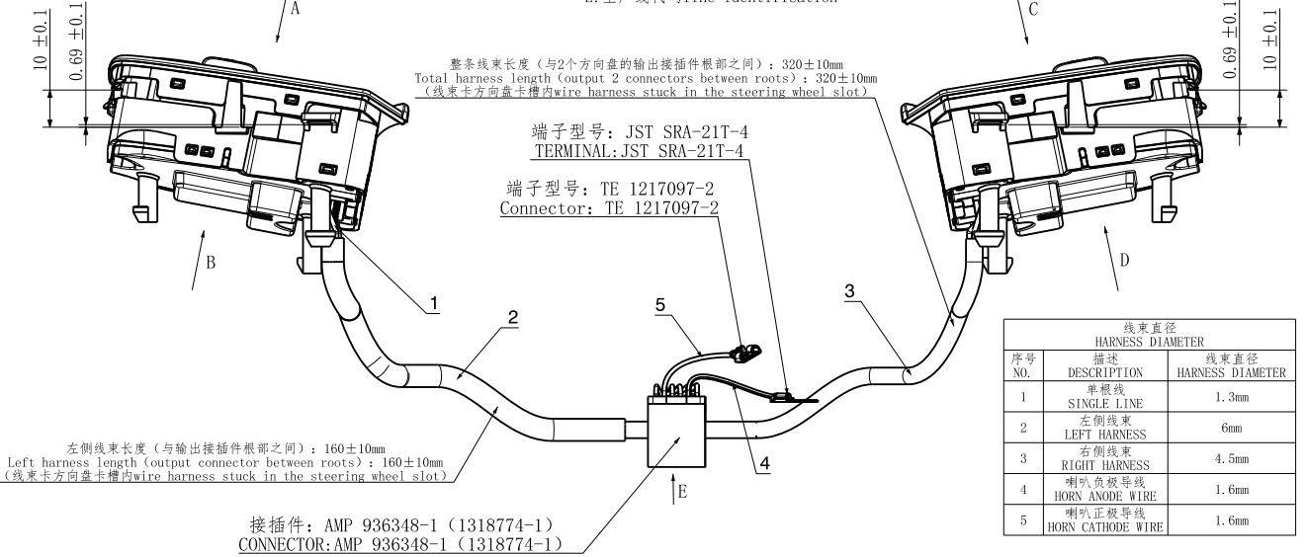 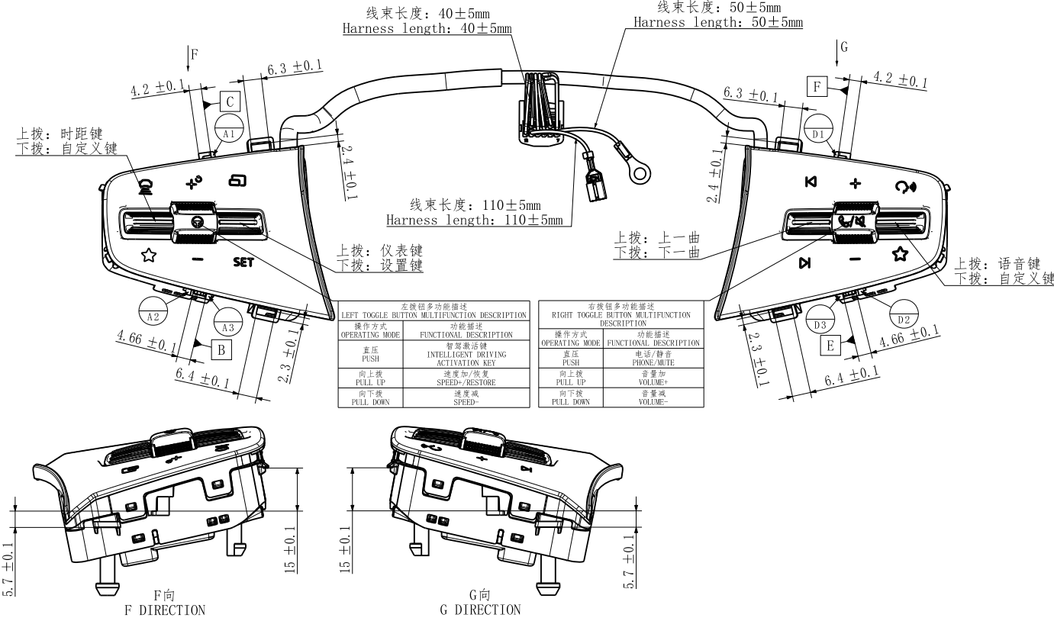 插入最新受控版本的PDF档总成图

